상품제안서
유기농 엑스트라버진 올리브오일 스틱 선물세트 | 상품코드: S47192

 |  |  |  |  |  |  | 02-713-8555 | www.synergygift.co.kr
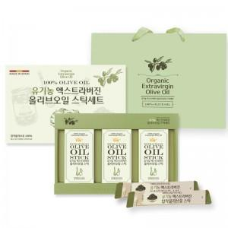

【상세/제작정보】

【인쇄/포장옵션】 | 스티커 / 포장지포장

【공급단가】 | 수량 | 30~ | 50~ | 100~ | 300~ | 500~
*VAT별도 | 단가 | 10,530원 | 10,280원 | 9,960원 | 9,470원 | 9,150원

【상품 URL】 | https://synergygift.co.kr:443/src/goods_detail.php?gdno=47192

